Exo 12
EXERCICE 12
Remplissage à 100% de l'hôtel : 360 nuits * 40 chambres = 14400 nuits

 | Année N-1 |  | Année N-2
 | Prix | Nb Nuits | Prix | Nb Nuits
Basse saison | 100.00 € | 3040 | 95.00 € | 3708
Moyenne saison | 125.00 € | 3610 | 125.00 € | 3670
Haute saison | 150.00 € | 2850 | 148.00 € | 2910
TOTAL Nuits |  | 9500 |  | 10288 |  | CA | 1,319,721 €
 |  |  |  |  |  | C° | 131,972 €
Question 1 |  |  |  |  |  | Adhésion | 5,000 €
CA N-1 | 1,182,750 € | 124.50 € |  |  |  |  | 1,182,749 €
CA N-2 | 1,241,690 € | 120.69 €
 | -58,940 € | Défavorable

Taux d'occupation
Taux N-1 | 65.97% | 9500/14400
Taux N-2 | 71.44% | 10288/14400

Question 2

E/ Quantité
BS | -63,460.00 € | =(3040-3708)*95
MS | -7,500.00 € | =(3610-3670)*125
HS | -8,880.00 € | =(2850-2910)*148
TOTAL | -79,840.00 € | DEF

Question 3

Volume | -95,106.12 € | DEF (9500-10288)*120,69
Composition | 15,266.12 € | 2

Composition | 15,266.12 €
 | N-2 | Ajusté (9500) | Réel de N-1 | Ecart | Prix N-2
Basse saison | 36.04% | 3424 | 3040 | -384 | 95.00 € | -36,479 € | 32.00%
Moyenne saison | 35.67% | 3389 | 3610 | 221 | 125.00 € | 27,638 € | 38.00%
Haute saison | 28.29% | 2687 | 2850 | 163 | 148.00 € | 24,108 € | 30.00%
TOTAL | 100% | 9500 | 9500 | 0 |  | 15,266 € | FAV

Question 4
Ecart / Prix |  |  |  |  | Vérification
BS | 15,200.00 € | F | (100-95)*3040 |  | -79840 | E/Quantité
MS | 0.00 € | D | (125-125)*3610 |  | 20900 | E/Prix
HS | 5,700.00 € | F | (150-148)*2850 |  | -58940 | E/CA
TOTAL | 20,900.00 € | F

Question 6
Nouveau CA : 1 182 750/0,90 + 5000/0,90 = 1 319 722€
Vérification :
Cout centrale de réservation : 1 319 722 *0 ,10 + 5000 = 136 972€
Nouveau CA = 1 182 750 + 136 972 => 1 319 722€

Question 7

210,000.00 € |  | MS 40% | 84,000.00 € | 672
 |  | BS 60% | 126,000.00 € | 1260
 |  | Nuits supplémentaires : |  | 1932

 |  |  |  | 11432 | 14400 | 0.79388888889
Question 8
 | Sans la centrale |  | 9500
 | Avec la centrale |  | 11432 | 9500+1932
 | Nb nuits maximum |  | 14400
 | Taux d'occupation |  | 79.39% | 11432/14400

Exo 14
Exercice 14

1 Résultat de l'entreprise
 | Q | PU | M
CA | 1000 | 80 | 80,000 €
Charges d'aprovisionnement (Service A)
Matières premières | 2000 | 10 | 20,000 €
Charges variables Approvisionnement |  |  | 4,000 €
Charges fixes Approvisionnement |  |  | 6,000 €
TOTAL Service A |  |  | 30,000 €
Charges de production (Service B)
MOD | 750 | 30 | 22,500 €
Charges fixes de production |  |  | 8,000 €
TOTAL Service B |  |  | 30,500 €
Charges de distribution (Service C)
Commission | 80000 | 10% | 8,000 €
Fraus de publicité (fixe) |  |  | 9,000 €
TOTAL Service C |  |  | 17,000 €
COUT DE REVIENT TOTAL |  |  | 77,500 €
RESULTAT |  |  | 2,500 €

2 Proposition 1, résultats des 3 services
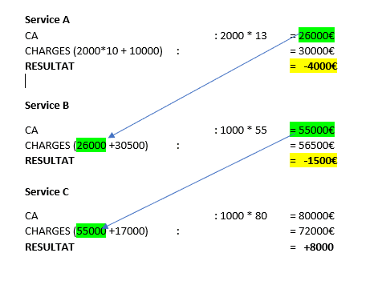

3 Proposition 2, résultat des 3 services
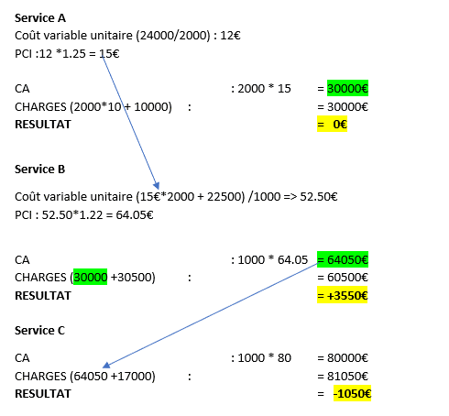

Achat de 2000Kg de MP à 10€ le Kg = 20000€
Autres charges variables de 4000€
TOTAL CHARGES VARIABLES : 24000€
Coût variable unitaire => 24000 / 2000 = 12€
PCI => 12€ * 1,25 = 15€

Achat de 2000Kg à 15€ = 30000€
MOD (750h à 30€) = 22500€
TOTAL CHARGES VARIABLES : 52500€
Coût variable unitaire d'un produit=> 52500 / 1000 = 52,50€
PCI => 52,50€ * 1,22 = 64,05€

Exo 15
Exercice 15

Repas | CA | CV | QTE | MARGES | CHARGES F | RESULTAT
Magasin | 3.8 | 2.80 € | 12000 | 12,000.00 €
Usine | 3.2 | 2.00 € | 4000 | 4,800.00 € |  |  |  | CA | CHARGES | RESULTAT
TOTAL |  |  | 16000 | 16,800.00 € | 15,000.00 € | 1,800.00 € |  | 58,400.00 € | 56,600.00 € | 1,800.00 €

Coût des MP : 1,20 *16000 = 19200€
Charges variables de production : 9600€
Charges fixes de production : 8000€
TOTAL PRODUCTION : 36800€
Charges variables Magasin : 1 * 12000 : 12000€
Charges variable Site : 0,20 * 4000 : 800€
Charges fixes : 7000€
TOTAL DISTRIBUTION : 19800€
TOTAL CHARGES : 56600€

 |  |  |  |  |  | Charges variables de production |  | 19,200.00 €
 |  |  |  |  |  |  |  | 9,600.00 €
 |  |  |  |  |  |  |  | 28,800.00 €
 |  |  |  |  |  | Quantité produite |  | 16000
 |  |  |  |  |  | Coût variable unitaire |  | 1.80 €
 |  |  |  |  |  | PCI + 30% |  | 2.34 €

 | Production | Magasin | Usine
PCI / PV | 2.00 € | 3.80 € | 3.20 €
Charges | 36,800.00 € | 42,000.00 € | 9,800.00 €
CA Interne | 32,000.00 € | 45,600.00 € | 12,800.00 €
Résultat | -4,800.00 € | 3,600.00 € | 3,000.00 € | 1,800.00 €

Coût de revient de la production

CV | 16000 | 1.80 € | 28,800.00 € |  | PCI | 2.34

 | Production | Magasin 12000 | Usine 4000
PCI / PV | 2.34 € | 3.80 € | 3.20 €
Charges | 36,800.00 € | 46,080.00 € | 11,160.00 €
CA | 37,440.00 € | 45,600.00 € | 12,800.00 €
Résultat | 640.00 € | -480.00 € | 1,640.00 € | 1,800.00 €

CV unitaire de production : -0,25€
Charges fixes de production : +4000€
Baisse du cout variable : -0,25 * 16000 = -4000€
Augmentation des charges fixes = +4000€

PCI : Coût variable + 30%

CV | 16000 | 1.55 € | 24,800.00 €
CF |  |  | 12,000.00 €
COUT DE REVIENT | 16000 | 2.30 € | 36,800.00 €

 |  |  |  |  |  | Coût variable | 1.55
 | Production | Magasin 12000 | Usine |  |  | PCI (1,55 *1,30) | 2.015
PCI / PV | 2.015 € | 3.80 € | 3.20 €
Charges | 36,800.00 € | 42,180.00 € | 9,860.00 €
CA Interne | 32,240.00 € | 45,600.00 € | 12,800.00 €
Résultat | -4,560.00 € | 3,420.00 € | 2,940.00 € | 1,800.00 €

Coût de production d'une bière : 2,30€
Ancien CV de production : 1,80
PCI : 1,80 * 1,30 = 2,34€
Production : 640€ Usine : 1640€ Bio : -480€
Nouveau CV de production : 1,80 - 0,25 = 1,55€
PCI : 1,55€ * 1,30 => 2,015€
Production (2,015 - 2,30) * 16000 = -4560€
Vente en usine (2,34- 2,015) * 4000 => 1300€ de charges en moins Nouveau bénéfice : 1640 + 1300 = 2940€
Vente en magasin (2,34 -2,015) * 12000 => 3900€ de charges en moins Nouveau bénéfice : -480+ 3900 = 3420€

Exo 16
Exercice 16
Quation 1,a

SITUATION ACTUELLE | Q | PU | M
CA du centre A | 900 | 600 € | 540,000 €
Charges variables du centre A | 900 | 260 € | 234,000 €
Charges fixes du centre A |  |  | 144,000 €
Résultat du centre A |  |  | 162,000 €
Résultat du centre B |  |  | 20,000 €
RESULTAT DE LA SOCIETE |  |  | 182,000 €

En cas de diversification vers la production du produit X

CENTRE A | Q | PU | M
CA du centre A | 1200 | 600 € | 720,000 €
Charges variables du centre A | 1200 | 260 € | 312,000 €
Charges fixes du centre A |  |  | 144,000 €
Résultat du centre A |  |  | 264,000 €

CENTRE B | Q | PU | M
CA du produit X | 300 | 1,000 € | 300,000 €
Charges variables du produit X | 300 | 900 € | 270,000 €
Charges fixes du produit X |  |  | 60,000 €
Résultat du centre B sur la vente de X |  |  | -30,000 €
Résultat actuel du centre B |  |  | 20,000 €
Résultat du centre B (en intégrant le produit X) |  |  | -10,000 €

Le résultat de la société est maintenant de 254000€. Il est donc en augmentation de 72000€. La société TRODAT a donc intérêt à produire et commercialiser le produit X.

Quation 1,b

B refusera certainement le PCI à 600€. En effet ce PCI va rendre le centre B déficitaire. Il faudra donc trouver un PCI qui contentera à la fois le centre A mais aussi le centre B

Question 2

Question 3

 | Q | PU | M
CA du centre A | 1060 | 595 € | 630,700 €
Charges variables du centre A | 1060 | 260 € | 275,600 €
Charges fixes du centre A |  |  | 144,000 €
Résultat du centre A |  |  | 211,100 €
Résultat du centre B |  |  | 20,000 €
RESULTAT DE LA SOCIETE |  |  | 231,100 €

Mauvaise stratégie,car le résultat global de la société est inférieur à celui du projet de diversification (254000€)

Question 4

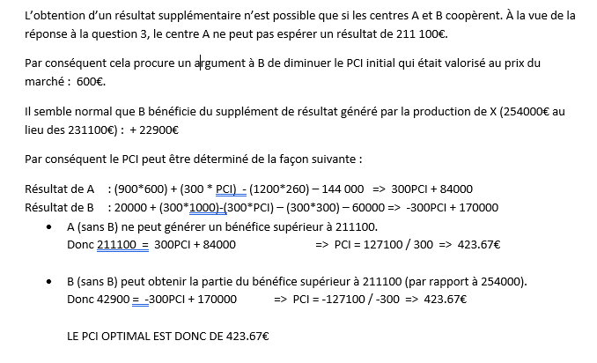

Exo 17
Exercice 17

Question 1 |  | P3 -> 1P1 + 600€

 | SITUATION ACTUELLE |  |  | STRATEGIE ENVISAGEE
 | Q | PU | M | Q | PU | M
Ventes de P1 (extérieur) | 1800 | 1,200 € | 2,160,000 € | 1800 | 1,200 € | 2,160,000 €
Ventes de P3 (extérieur) |  |  |  | 600 | 2,000 € | 1,200,000 €
TOTAL CA |  |  | 2,160,000 € |  |  | 3,360,000 €
Charges variables (P1) | 1800 | 520 € | 936,000 € | 2400 | 520 € | 1,248,000 €
Charges fixes (P1) |  |  | 576,000 € |  |  | 576,000 €
Charges additionnelles (P3) |  |  |  |  |  | 760,000 €
TOTAL CHARGES |  |  | 1,512,000 € |  |  | 2,584,000 €
RESULTATS |  |  | 648,000 € |  |  | 776,000 €

 | C1 |  |  |  | C2
 | Q | PU | M |  | Q | PU | M
CA | 2400 | 1200 | 2,880,000 € | CA | 600 | 2000 | 1200000
Charges variables | 2400 | 520 | 1,248,000 € | Achats à C1 | 600 | 1200 | 720000
Charges fixes |  |  | 576,000 € | Charges variables du P3 | 600 | 600 | 360000
RESULTAT |  |  | 1,056,000 € | Charges fixes |  |  | 400000
 |  |  |  | Résultat |  |  | -280000

 |  |  |  | 776,000 €

Question 2
Pour C1, il faut minimum vendre au coût variable unitaire. Le PCI ne peut pas être inférieur à 520€
Pour C2, les charges additionnelles étant de 1266,67€ par produit (760000/600) et le prix de vente étant de 2000€, le PCI de P1 ne peut pas être supérieur à 733,33€ (2000-1266,67).
Le PCI de P1 doit donc se situer entre 520€ et 733,33€

Question 3
VENTE 2400P1 SUR LE MARCHE EXTERIEUR
 | Q | PU | M
Ventes de P1 (extérieur) | 2400 | 1050 | 2520000
TOTAL CA |  |  | 2520000
Charges variables (P1) | 2400 | 520 | 1248000
Charges fixes (P1) |  |  | 576000
TOTAL CHARGES |  |  | 1824000
RESULTATS |  |  | 696000

Question 4
La stucture actuelle (uniquement centre C1) permet un bénéfice de 648000€ (question 1)
Le résultat maximum espéré par le centre C1 est de 696000€ (question 3).
Avec un PCI à 520€ le résultat global de la société est de776000€ (question 1)
Pour C1
Résultat => (1800*1200)+(PCI*600) -(2400*520) - 576000 = 696000
600PCI = 360000€
PCI = 600€
Pour C2 (776000-696000)= 80000€
Résultat => (600*2000) - (600*600) - 400 000 - (600*PCI) = 80000€
600PCI = 360000€
PCI = 600€
Le PCI optimal est donc de 600€

VERIFICATION | POUR C1 |  |  | POUR C2
 | Q | PU | M | Q | PU | M
Ventes de P1 (extérieur) | 1800 | 1200 | 2160000
Ventes de P3 à C2 | 600 | 600 | 360000 | 600 | 2000 | 1200000
TOTAL CA |  |  | 2520000 |  |  | 1200000
Charges variables (P1) | 2400 | 520 | 1248000
Charges fixes (P1) |  |  | 576000
Achat de P3 à C1 |  |  |  | 600 | 600 | 360000
Charges additionnelles (P3) |  |  |  |  |  | 760000
TOTAL CHARGES |  |  | 1824000 |  |  | 1120000
RESULTATS |  |  | 696000 |  |  | 80000 | 776000

